상품제안서
제로마크 먼스텀블러 500ml | 상품코드: S40511

 |  |  |  |  |  |  | 02-713-8555 | www.synergygift.co.kr
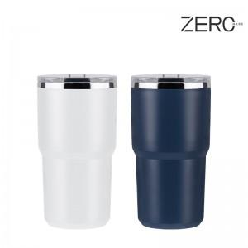

【상세/제작정보】 | <p><span style="font-size: 14pt;">※ UV필름인쇄 인쇄크기 : 4*4cm(초과시 별도문의)</span>&nbsp;</p>

【인쇄/포장옵션】 | 실크, 레이저, UV필름인쇄 / 포장지포장

【공급단가】 | 수량 | 50~ | 100~ | 500~ | 1,000~ | 5,000~
*VAT별도 | 단가 | 5,150원 | 4,950원 | 4,690원 | 4,500원 | 4,330원

【상품 URL】 | https://www.synergygift.co.kr:443/src/goods_detail.php?gdno=40511

